상품제안서
나빌레라 도자문 자개USB(8G~32G) | 상품코드: F29864

 |  |  |  |  |  |  | 02-412-0044 | www.easy1.co.kr
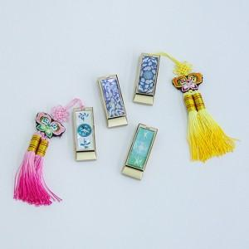

【상세/제작정보】 | "8GB- 10,000원 / 16GB- 11,000원 / 32GB- 13,000원(VAT별도) 레이저인쇄 가능 인쇄기본수량 100개 이하 20,000원 (vat별도) 100개 이상 주문시 인쇄무료 배송비 100 개 5,000원(vat별도)"

【인쇄/포장옵션】 | 레이저, 개별인쇄 / 포장지포장

【공급단가】 | 수량 | 100~ | 300~ | 500~ | 1,000~ | 3,000~
*VAT별도 | 8G | 13,200원 | 12,980원 | 12,650원 | 12,430원 | 12,100원
 | 16G | 14,400원 | 14,160원 | 13,800원 | 13,560원 | 13,200원
 | 32G | 16,800원 | 16,520원 | 16,100원 | 15,820원 | 15,400원

【상품 URL】 | http://www.easy1.co.kr/src/goods_detail.php?gdno=29864

